Tab1
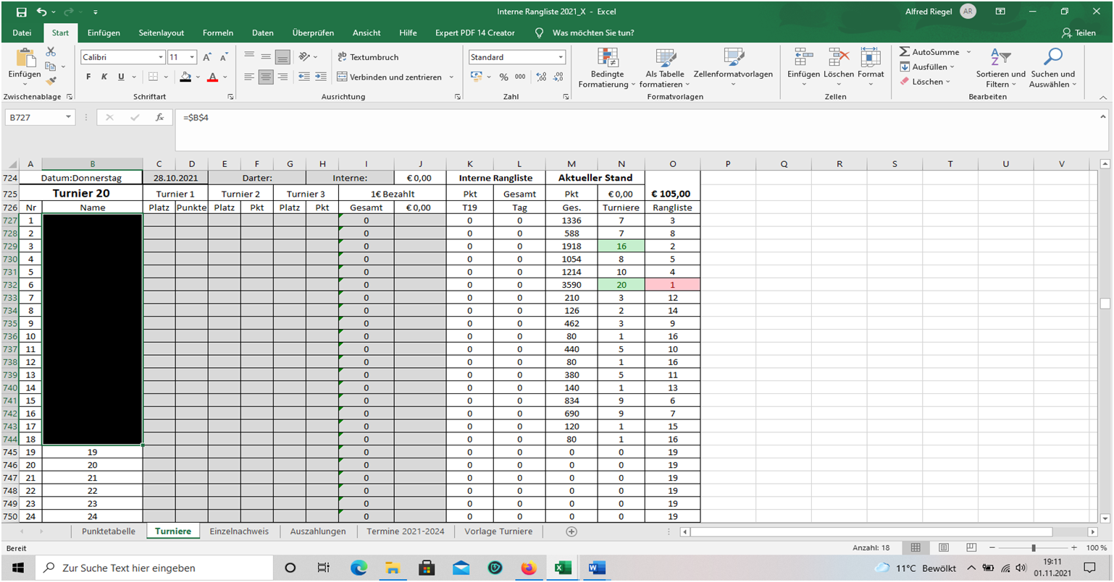
Pkt
Ges. | Turniere | Rangliste | alt
1336 | 7 | 20 | 3
588 | 7 | 15 | 8
1918 | 16 | 21 | 2
1054 | 8 | 18 | 5
1214 | 10 | 19 | 4
3590 | 20 | 22 | 1
210 | 3 | 11 | 12
126 | 2 | 9 | 14
462 | 3 | 14 | 9
80 | 1 | 5 | 16
440 | 5 | 13 | 10
80 | 1 | 5 | 16
380 | 5 | 12 | 11
140 | 1 | 10 | 13
834 | 9 | 17 | 6
690 | 9 | 16 | 7
120 | 1 | 8 | 15
80 | 1 | 5 | 16
0 | 0 | 1 | 19
0 | 0 | 1 | 19
0 | 0 | 1 | 19
0 | 0 | 1 | 19

Bild 1 Genauso ist diese Auswertung aufgebaut für 1 Jahr. Bei Rangliste soll immer der niedrigste Wert angezeigt, ausgehend von den gesamt Punkten.
=RANG(M727;$M$727:$M$756) Das ist die Formel für den höchsten Wert, die gesamten Punkte werden in einer separaten Tabelle einer normalen Rangliste.
Ich brauche aber, den niedrigsten Wert in der Rangliste der als Rang 1 angezeigt werden soll.

